Sheet1
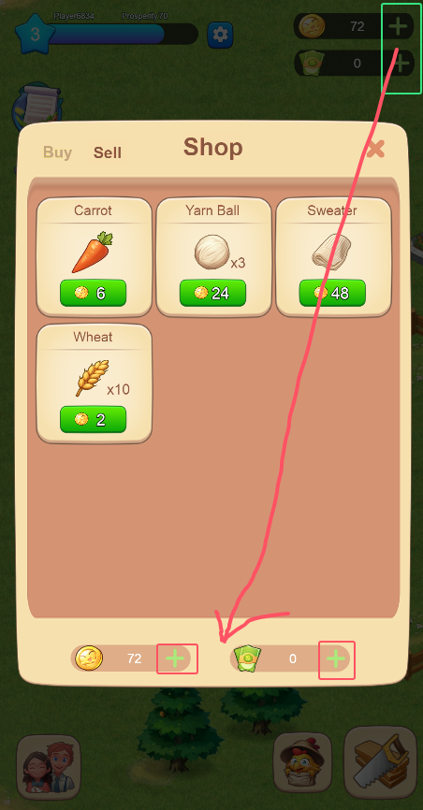
农作物/家畜图标显示错误
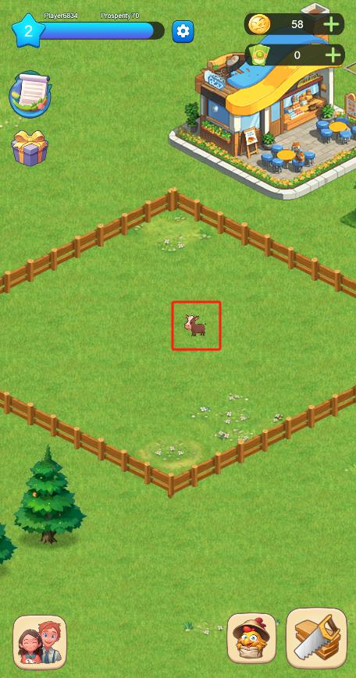

增加反馈 | 增加收获动画，可以和出售后获取金币的效果类似就好
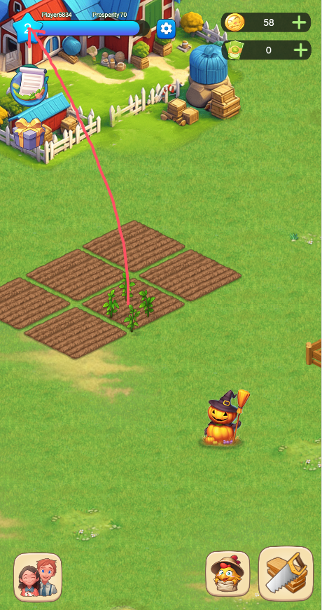

增加反馈 | 需要有一个信息反馈，就是每个行为的信息反馈。可以在下方显示
 | 比如购买了什么、出售了什么、获得多少金币、获得多少经验、购买的时候钱不够等
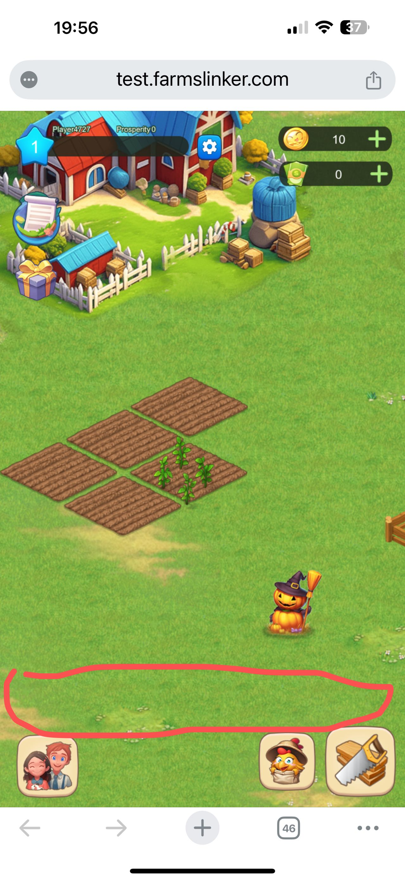

默认无框 | 进入好友后，默认不显示黑框部分，再点击下面好友按钮再次跳出好友列表进行选择
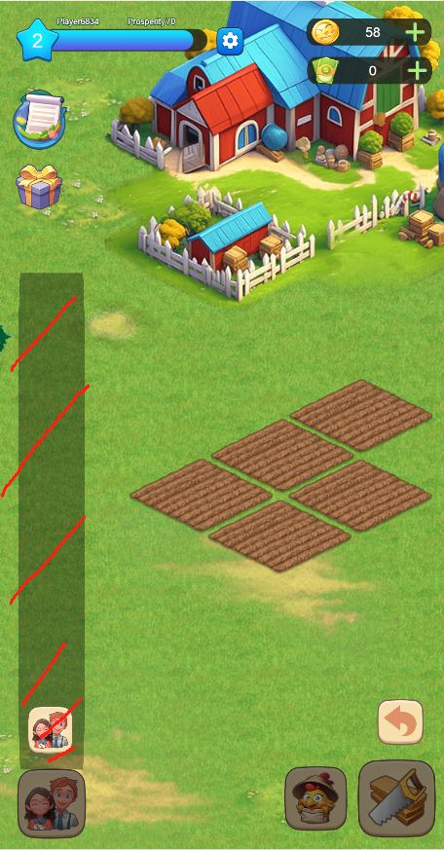

 |  |  | 需常亮

好友列表名字 |  | 好友列表需要名字，不然不知道谁是谁了

测试可获取农场币 |  | 测试的时候需要能够充值或者获取农场币

放置错位 | 点土地，点种子之后，种子出现在左下角。家畜也是如此。无法进行种植后续操作
 | 貌似PC上正常，手机上会出现
 | 有录屏参考
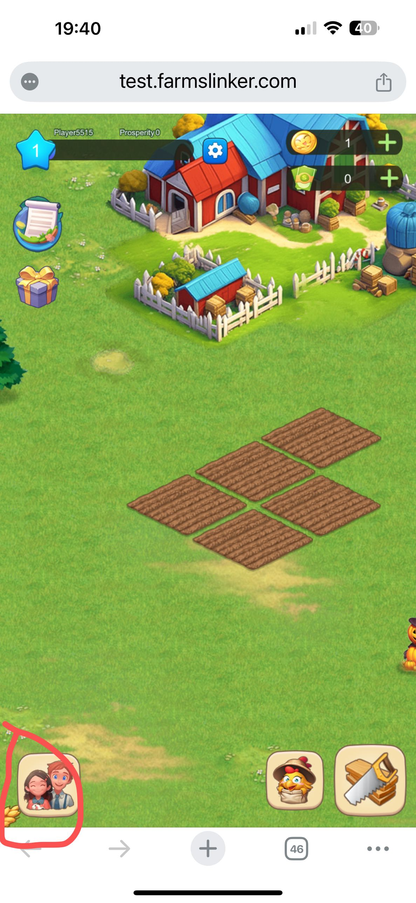

待测试 | 在这个界面下，点开之后点右上角的❌，关不掉。点好几下或者等一会儿才行。
 | 主界面充值的两个加号，点了没反应或者要过很久才有反应。
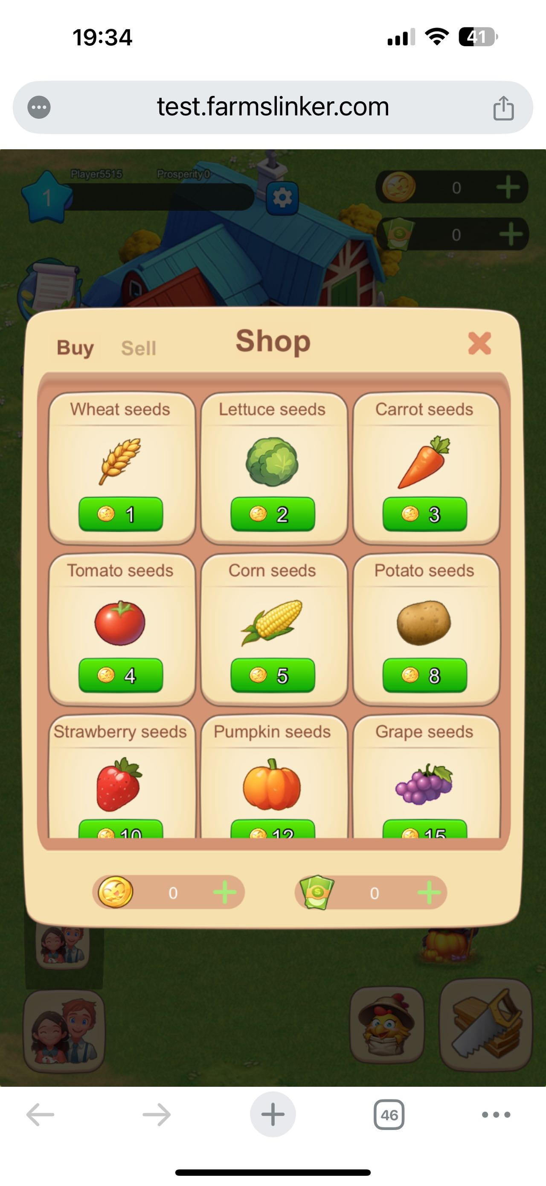

加号功能 | 弹框上点击加号没有功能，可以直接和主界面上的加号相同的功能

